расчет
УПРОЩЕННЫЙ МЕТОД расчёта разделительного интервала
СОГЛАСНО МЭК 62305 ( 19 РАСЧЕТНЫХ ОТРЕЗКОВ )

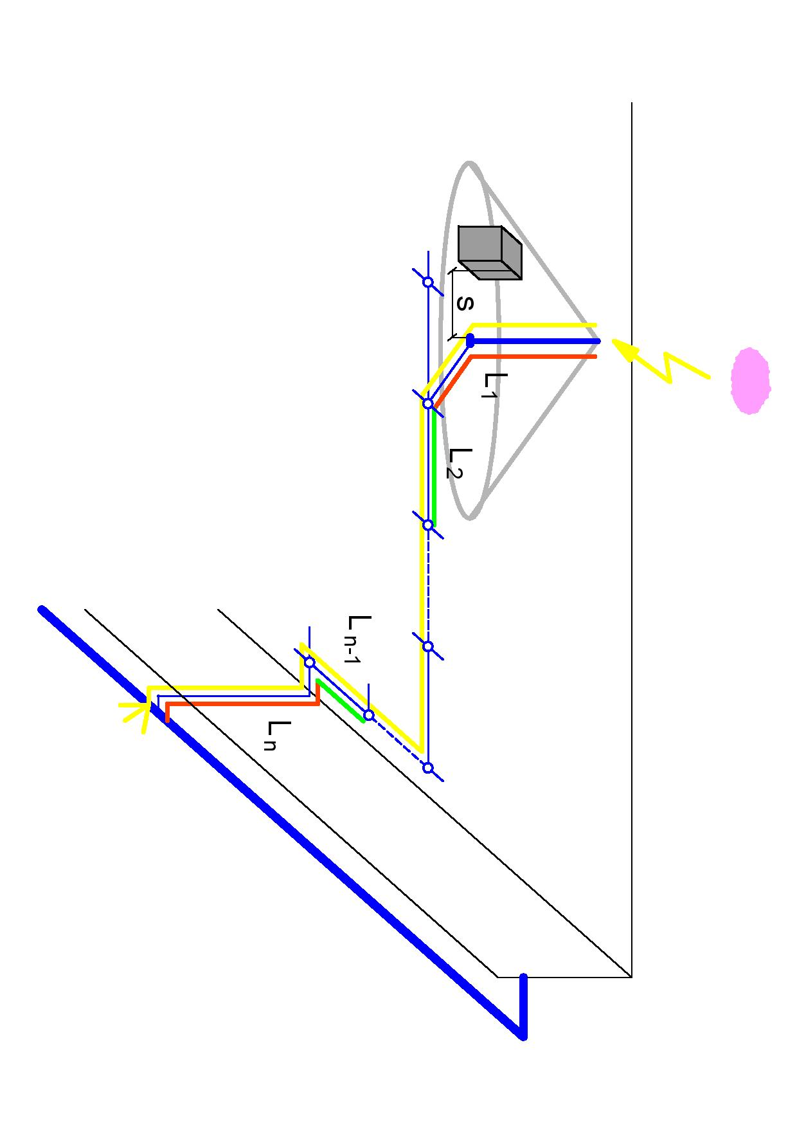
Уровень защиты (согласно СО 153-34.21.122-2003) | ВСТАВИТЬ | ki | № отрезка | ВСТАВИТЬ
1 класс I | 2 | 0.06 |  | [m]
2 класс II |  |  | L1 | 5.0
3 класс III или IV |  |  | L2 | 7.0
 |  |  | L3 | 0.0
Материал изоляции внешней системы молниезащиты | ВСТАВИТЬ | km | L4 | 0.0
1 воздух | 1 | 1 | L5 | 0.0
2 бетон, кирпич |  |  | L6 | 0.0
3 прочее |  |  | L7 | 0.0
 |  |  | L8 | 0.0
Количество токоотводов |  | ВСТАВИТЬ | L9 | 0.0
 |  | 2 | L10 | 0.0
 |  |  | L11 | 0.0
количество токоотводов, соединённых с мачтой |  | ВСТАВИТЬ | L12 | 0.0
вставить значение 1,2 |  | 1 | L13 | 0.0
 |  |  | L14 | 0.0
smin [m] |  | 0.51 | L15 | 0.0
 |  |  | L16 | 0.0
 |  |  | L17 | 0.0
 |  |  | L18 | 0.0
 |  |  | L19 | 0.0

𝐬_{𝐦𝐢𝐧}≫ 𝐤_{𝐣} / 𝐤_{𝐦} ( 𝐤_{𝐜𝟏} 𝐋_{𝟏} + 𝐤_{𝐜𝟐} 𝐋_{𝟐} +…+ 𝐤_{𝐜𝐧} 𝐋_{𝐧} )

для L1 kc1=1
для i>1 и i<n kci=(kci-1/0,5 )
для Ln kcn=maximum [kcn-1/0,5;1/(количество токоотводов ) ]

